Carátula


Concentrado de 116 Hallazgos de la validación de la arquitectura de los proyectos contemplados como parte de la iniciativa de Unity R2 |  | Fecha |  | 17/07/2025

 |  | Version |  | 1.0.0

Objetivo
Presentar los resultados de la validación de la arquietcura de los 8 proyectos que integran la iniciativa de Unity R2 como parte del proceso de precertificación, previo a su despliegue en el ambiente productivo.

Resumen
8 aplicativos | 116 Hallazgos |  | 7 CRÍTICOS 68 ALTOS 34 MEDIOS 7 BAJOS

Remediación técnica
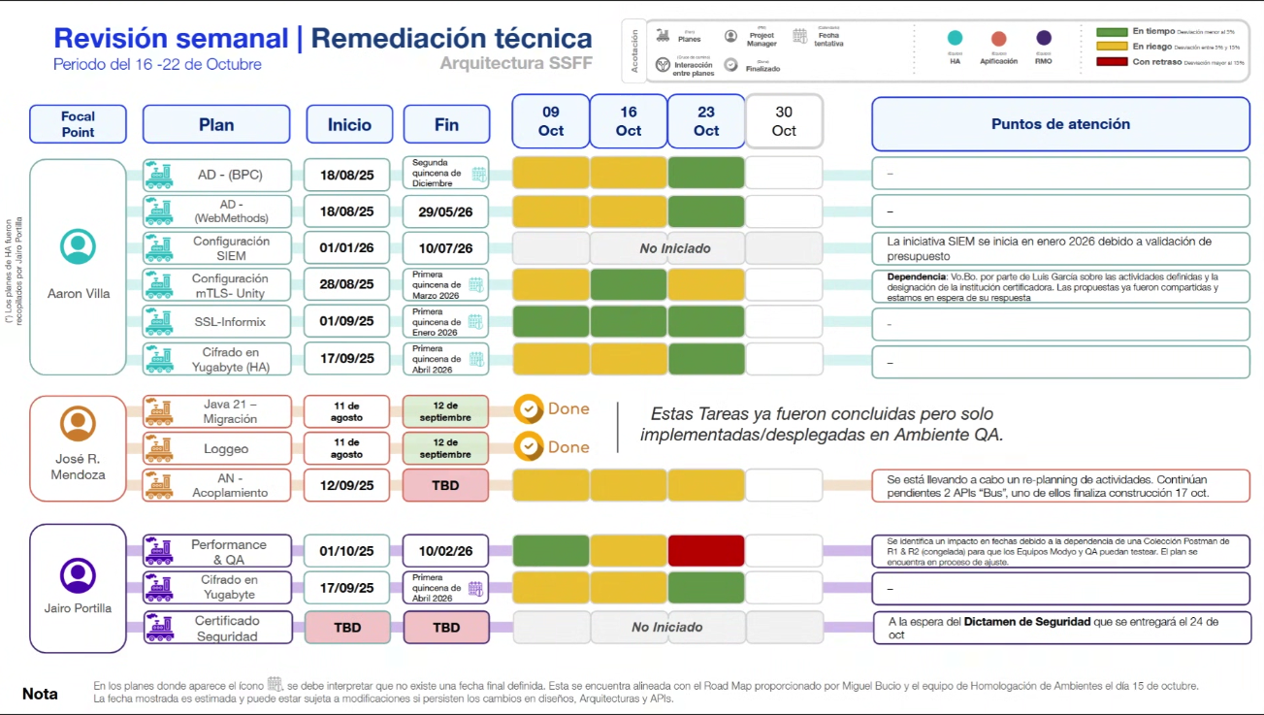

Volumetría
